Исход
 |  |  |  | Документация (domaviator.ru) | 2023-02-09
Адрес: Российская Федерация, Ленинградская область, Всеволожский муниципальный район, Муринское сельское поселение, город Мурино, проспект Авиаторов Балтики, дом 29, корпус 1
Основные технико-экономические показатели
Например: многоквартирный жилой дом с подземным паркингом и коммерческими помещениями.
Если паркинг - это отдельно стоящее здание, то сделать его в отдельном блоке
Наименование показателя | Значение показателя | Ед.изм.
Земельный участок
Общая площадь земельного участка | 24,506.00 | кв. м
Площадь застройки земельного участка | 20,770.00 | кв. м
Объект строительства: | МКД
Этажность | 18.00 | ед.
Строительный объём здания | 45,551.79 | куб. м
Общая площадь здания | 66,597.50 | кв. м
Квартиры
Общая (продаваемая) площадь квартир | 42,343.31 | кв. м | FALSE
студии |  | кв. м
1-комн. |  | кв. м
2-комн. |  | кв. м
Количество квартир | 1,422.00 | шт. | FALSE
студии |  | шт.
1-комн. | 944.00 | шт.
2-комн. | 144.00 | шт.
Площади квартир (от…до…) |  | кв. м
студии |  | кв. м
1-комн. |  | кв. м
Эти помещения будут продаваться
2-комн. |  | кв. м
3-комн. |  | кв. м
4-комн. |  | кв. м
Нежилые помещения
М.-места продаются
Площадь нежилых (коммерческих) помещений | 3,208.48 | кв. м
Площадь паргинга |  | кв.м.
Количество машиномест | 45.00 | м.-мест
Непродаваемая площадь (входная группа, теплоузел, ГРЩ, технический этаж и т.п.)
Нежилые помещения общего пользования или специального назначения |  | кв. м
Дата, на которую выполняется расчет
Дата, на которую выполняется расчет

Инвестиции


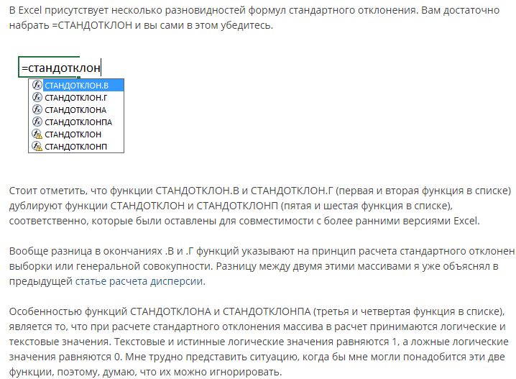
Добавить все объекты строительства
Эта таблица является сводной, т.е. в нее приходят цифры из таблиц, расположенных ниже (!!! Сначала делаем нижние таблицы)
№ | Объект | Ед. изм. | Количество ед. изм | Затраты, руб. без НДС | Затраты, руб./ед.изм. без НДС | Затраты, руб. с НДС | Затраты, руб./ед.изм. с НДС | Доля затрат от общей суммы инвестиций | Сделки купли-продажи земли не облагаются НДС (НК РФ ст. 146-2 пп. 6). Это касается как целых участков, так и долей в них. http://www.consultant.ru/document/cons_doc_LAW_28165/08c2f3c592f23af58538e4378ae625a583418fb0/#dst100048
1 | Жилой дом | кв.м

Указать виды работ.
Например, вырубка леса, снос существующих зданий, вывоз мусора, работы после обнаружения архиологических объектов и т.д.
Итого по затратам на строительство будущих улучшений: |  |  |  | 0 |  | 0
2 | Затраты на приобретение прав на земельный участок (право собственности)
3 | Затраты на подготовку территории |  |  | 0 |  | 0
4 | Разработка проектной документации
5 | Благоустройство территории
6 | Подключение к инженерии
Итого по затратам: |  |  |  | 0 |  | 0

 |  |  |  |  |  |  |  | Пример источника для обоснования
 | Показатель | Значение, руб. с НДС | Поправка | Принятое значение, руб. с НДС | Обоснование
 | Себестоимость строительства 1 кв. м жилья |  |  |  | НЦС-2021
 |  |  |  |  |  |  |  | https://xn--80az8a.xn--d1aqf.xn--p1ai/%D0%BC%D0%B5%D0%B4%D0%B8%D0%B0/%D0%BD%D0%BE%D0%B2%D0%BE%D1%81%D1%82%D0%B8/2020/09/%D0%BE%D0%BF%D1%80%D0%B5%D0%B4%D0%B5%D0%BB%D0%B5%D0%BD%D0%B0-%D1%81%D1%82%D0%BE%D0%B8%D0%BC%D0%BE%D1%81%D1%82%D1%8C-%D1%81%D1%82%D1%80%D0%BE%D0%B8%D1%82%D0%B5%D0%BB%D1%8C%D1%81%D1%82%D0%B2%D0%B0-1-%D0%BA%D0%B2.-%D0%BC%D0%B5%D1%82%D1%80%D0%B0-%D0%BE%D0%B1%D1%89%D0%B5%D0%B9-%D0%BF%D0%BB%D0%BE%D1%89%D0%B0%D0%B4%D0%B8-%D0%B2-%D0%BA%D0%B0%D0%B6%D0%B4%D0%BE%D0%BC-%D1%80%D0%B5%D0%B3%D0%B8%D0%BE%D0%BD%D0%B5
 |  |  |  |  |  |  |  | https://cmet4uk.ru/_fr/21/8_______2021.pdf
 |  |  |  |  |  |  |  | https://rosstat.gov.ru/folder/14458

Если больше 20%, то исключить из выборки выбивающееся из ряда значение
 | Среднее значение себестоимости 1 кв. м жилья |  |  |  | = срзнач(….)
 | Стандартное отклонение, руб.
 | Коэффициент вариации, % |  |  |  | = стандотклон/срзнач
не обязательно брать среднее значение, можно какое-то одно из выборки, которое Вам кажется наиболее достоверным. Не забудьте написать обоснование, почему Вы считаете именно так
 | Принятое значение себестоимости 1 кв. м жилья, руб. без учета НДС (округленно)

 | Показатель |  |  | Значение | Обоснование

 | Разработка проектной документации, руб. без учета НДС
 | Разработка проектной документации, руб. без учета НДС (округленно)

 | Показатель |  |  | Значение | Обоснование

 |  |  |  |  |  |  |  | https://www.fontanka.ru/2020/07/02/69344779/
 | Благоустройство территории, руб. без учета НДС
 | Благоустройство территории, руб. без учета НДС (округленно)

 | Показатель |  |  | Значение | Обоснование

 | Подключение к инженерным коммуникациям, руб. без учета НДС
 | Подключение к инженерным коммуникациям, руб. без учета НДС (округленно)

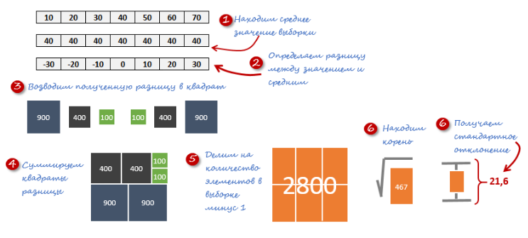
Про стандартное отклонение | http://exceltip.ru/%D1%87%D1%82%D0%BE-%D1%82%D0%B0%D0%BA%D0%BE%D0%B5-%D1%81%D1%82%D0%B0%D0%BD%D0%B4%D0%B0%D1%80%D1%82%D0%BD%D0%BE%D0%B5-%D0%BE%D1%82%D0%BA%D0%BB%D0%BE%D0%BD%D0%B5%D0%BD%D0%B8%D0%B5-%D0%B8%D1%81%D0%BF/
Стандартное отклонение показывает, как распределены значения относительно среднего в нашей выборке.

График Стр-ва
 |  |  | Срок строительства, мес (по СНиП 1.04.03-85*) |  |  |  |  |  |  |  |  |  |  |  | Срок строительства, мес (по декларации) |  |  |  |  |  |  |  |  |  |  | Принятый срок строительства

 |  |  | общий срок стриотельства, мес
 |  |  | подготовительный период
 |  |  | подземная часть
 |  |  | наземная часть
Количество кварталов можно увеличить или уменьшить в соответствии с вашим проетктом
 |  |  | отделка, подготовка объекта к сдаче

%
Наименование | Нормы задела в строительстве по кварталам, % от сметной стоимости
 | 1 прогнозный год |  |  |  |  |  |  |  |  |  |  |  | 2 прогнозный год |  |  |  |  |  |  |  |  |  |  |  | 3 прогнозный год
 | 1 кв. |  |  | 2 кв. |  |  | 3 кв. |  |  | 4 кв. |  |  | 1 кв. |  |  | 2 кв. |  |  | 3 кв. |  |  | 4 кв. |  |  | 1 кв. |  |  | 2 кв. |  |  | 3 кв.
 | 1 | 2 | 3 | 4 | 5 | 6 | 7 | 8 | 9 | 10 | 11 | 12 | 13 | 14 | 15 | 16 | 17 | 18 | 19 | 20 | 21 | 22 | 23 | 24 | 25 | 26 | 27 | 28 | 29 | 30 | 31 | 32 | 33
Приобретение прав на земельный участок
Проектирование и согласование проекта
Строительство объекта жилого назначения
Технологическое присоединение инженерных сетей
Благоустройство территории

руб. без учета удорожания, с НДС
Наименование | Нормы задела по кварталам, тыс. руб.
 | 1 прогнозный год |  |  |  |  |  |  |  |  |  |  |  | 2 прогнозный год |  |  |  |  |  |  |  |  |  |  |  | 3 прогнозный год
 | 1 кв. |  |  | 2 кв. |  |  | 3 кв. |  |  | 4 кв. |  |  | 1 кв. |  |  | 2 кв. |  |  | 3 кв. |  |  | 4 кв. |  |  | 1 кв. |  |  | 2 кв. |  |  | 3 кв.
 | 1 | 2 | 3 | 4 | 5 | 6 | 7 | 8 | 9 | 10 | 11 | 12 | 13 | 14 | 15 | 16 | 17 | 18 | 19 | 20 | 21 | 22 | 23 | 24 | 25 | 26 | 27 | 28 | 29 | 30 | 31 | 32 | 33
Приобретение прав на земельный участок
Проектирование и согласование проекта
Строительство объекта жилого назначения
Технологическое присоединение инженерных сетей
Благоустройство территории
ИТОГО, тыс. руб.
ИТОГО, доля | #DIV/0! |  |  | #DIV/0! |  |  | #DIV/0! |  |  | #DIV/0! |  |  | #DIV/0! |  |  | #DIV/0! |  |  | #DIV/0! |  |  | #DIV/0! |  |  | #DIV/0! |  |  | #DIV/0! |  |  | #DIV/0!

Наименование |  |  | Индексы-дефляторы к общей стоимости строительно-монтажных работ |  |  |  |  |  |  |  |  |  |  |  |  |  |  |  |  |  |  |  |  |  | Индексы-дефляторы к общей стоимости строительно-монтажных работ
 | 1 прогнозный год |  |  |  |  |  |  |  |  |  |  |  | 2 прогнозный год |  |  |  |  |  |  |  |  |  |  |  | 3 прогнозный год
 | 1 кв. |  |  | 2 кв. |  |  | 3 кв. |  |  | 4 кв. |  |  | 1 кв. |  |  | 2 кв. |  |  | 3 кв. |  |  | 4 кв. |  |  | 1 кв. |  |  | 2 кв. |  |  | 3 кв.
 | 1 | 2 | 3 | 4 | 5 | 6 | 7 | 8 | 9 | 10 | 11 | 12 | 13 | 14 | 15 | 16 | 17 | 18 | 19 | 20 | 21 | 22 | 23 | 24 | 25 | 26 | 27 | 28 | 29 | 30 | 31 | 32 | 33
Прогнозный индекс-дефлятор к стоимости СМР (помесячно) | - | 1.027 | 1.030 | 1.038 | 1.046 | 1.054 | 1.062 | 1.070 | 1.078 | 1.085 | 1.091 | 1.097 | 1.101 | 1.106 | 1.111 | 1.116 | 1.121 | 1.131 | 1.138 | 1.142 | 1.146
Соотношение индексов | - |  | 1.0029 | 1.0078 | 1.0077 | 1.0076 | 1.0076 | 1.0075 | 1.0075 | 1.0065 | 1.0055 | 1.0055 | 1.0036 | 1.0045 | 1.0045 | 1.0045 | 1.0045 | 1.0089 | 1.0062 | 1.0035 | 1.0035
Среднее значение соотношения
Прогнозный индекс-дефлятор к стоимости СМР (помесячно) | - | 1.027 | 1.030 | 1.038 | 1.046 | 1.054 | 1.062 | 1.070 | 1.078 | 1.085 | 1.091 | 1.097 | 1.101 | 1.106 | 1.111 | 1.116 | 1.121 | 1.131 | 1.138 | 1.142 | 1.146 | 0.000 | 0.000 | 0.000 | 0.000 | 0.000 | 0.000 | 0.000 | 0.000 | 0.000 | 0.000 | 0.000 | 0.000
Прогнозный индекс-дефлятор к стоимости СМР (поквартально) | 1.030 |  |  | 1.054 |  |  | 1.078 |  |  | 1.097 |  |  | 1.111 |  |  | 1.131 |  |  | 1.146 |  |  | 0.000 |  |  | 0.000 |  |  | 0.000 |  |  | 0.000

руб. с учетом удорожания, с НДС
Наименование | Нормы задела по кварталам, тыс. руб.
 | 1 кв. |  |  |  |  |  |  |  |  |  |  |  | 1 кв. |  |  |  |  |  |  |  |  |  |  |  | 1 кв.
 | 1 |  |  | 4 |  |  | 7 |  |  | 10 |  |  | 13 |  |  | 16 |  |  | 19 |  |  | 22 |  |  | 25 |  |  | 28 |  |  | 31
 | 1 | 2 | 3 | 4 | 5 | 6 | 7 | 8 | 9 | 10 | 11 | 12 | 13 | 14 | 15 | 16 | 17 | 18 | 19 | 20 | 21 | 22 | 23 | 24 | 25 | 26 | 27 | 28 | 29 | 30 | 31 | 32 | 33
Финансирование проекта, руб. с НДС в ценах на ХХ.ХХ.ХХХХ (рын.стоимость ЗУ НДС не облагается)
Прогнозный индекс-дефлятор к стоимости СМР (поквартально)
Финансирование проекта, руб. с НДС с учетом индексов-дефляторов
ИТОГО, тыс. руб.
ИТОГО, доля | #DIV/0! |  |  | #DIV/0! |  |  | #DIV/0! |  |  | #DIV/0! |  |  | #DIV/0! |  |  | #DIV/0! |  |  | #DIV/0! |  |  | #DIV/0! |  |  | #DIV/0! |  |  | #DIV/0! |  |  | #DIV/0!

Затраты в период проектирования и строительства без учета удорожания и с учетом удорожания
 | 1

